Лист1
Основной Продукт | Категория продукта | Фабрика | Менеджер | Контакт | Каталог \ прайс | Действия | комментарий |  |  |  |  |  |  | Target Price Amazon = cost price Dubai * 2 | Link to Amazon
Офисные кресла | Эргономика | Enova | hannah | 86 188 1410 9773 | нет | запросить quot на новинки | сделано
Офисная мебель | Металлическая | DEYUOF |  | Aida13Zurqa | https://drive.google.com/file/d/1jfFTJKKZc918s63krhkq7agTifbnoTxV/view?usp=drive_link | Показать Зияду
Офисные кресла | Эргономика | UE | Bella | wl1095766868 | https://drive.google.com/file/d/1MUJwaicgsabyYpUiNfNu35HuFomBn5tB/view?usp=drive_link | Показать продажам | Gaming - есть интересные позиции, запросить цены |  |  |  | эксклюзив на эту модель в Дубае |  | 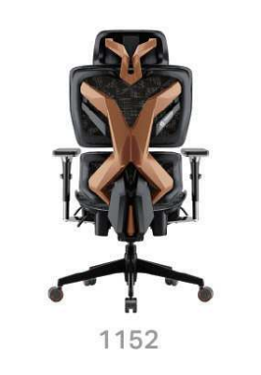 | 990 | https://www.amazon.ae/AFTERWORK-Xyrion-Ergonomic-Gaming-Footrest/dp/B0DF5MZRCX/?_encoding=UTF8&pd_rd_w=n9Fsr&content-id=amzn1.sym.1422dd18-694e-4bf6-b7d8-8209c121cbb3%3Aamzn1.symc.752cde0b-d2ce-4cce-9121-769ea438869e&pf_rd_p=1422dd18-694e-4bf6-b7d8-8209c121cbb3&pf_rd_r=3DCP3B0M5MANTXYJRXCF&pd_rd_wg=5RMV4&pd_rd_r=40ad73ed-a522-4945-81e4-35ee7f8d038e&ref_=pd_hp_d_atf_ci_mcx_mr_
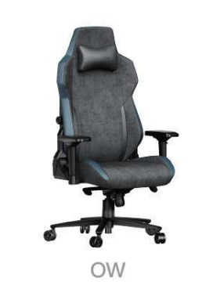
Электро столы, рамы | дорогие | UE | Bella | wl1095766868 | https://drive.google.com/file/d/1MUJwaicgsabyYpUiNfNu35HuFomBn5tB/view?usp=drive_link | Запросить цены | сделано |  |  |  |  |  |  | 500? | https://www.amazon.ae/PZDO-Computer-Ergonomic-Reclining-Deep-Grey/dp/B0F3CSFY2T/ref=sr_1_13?crid=2I2LCYHP0F7CC&dib=eyJ2IjoiMSJ9.4xS8csdhbOmzwjCnQHQxb60bepk6eXArAbOdRKwBinT000GzWPuKsO9FT3SwAZsrg4DrDMPHBNDryX4d6HwODHRPJRo4WuxutqclOOG6xBMZk_L6IHytcySXiFh1EF_6Kjn5lUNbEKP0jgkkOJENz9WVI-MzrmwRTtGTi1kCaJuA2Umw3A7K8QbFxYWkX_O_sQTQsYESUKdAG5ilD9xh3__ju7SzBqD0Gg5OausJdyK3rzFWhsxQtEi89qhPILWAtxkjlmhG-JBrDfOiyJpjdCNcTUAdBmkYDX9e8WBI9Zo.ywPlZI1aCKQpmpT4z1pcMnYAYMF7Uxg3NWiNUoNOqfs&dib_tag=se&keywords=gaming+chair&qid=1778043455&sprefix=gaming+cha%2Caps%2C347&sr=8-13&ufe=app_do%3Aamzn1.fos.b4f74a7b-9d54-420b-9003-7e54957e6f89
Офисные кресла | Эргономика | Bosun | Candy | 86 195 4020 5896 | https://drive.google.com/file/d/1zyw13sPOQx95086-rkfSZi3w3WUn9fuj/view?usp=drive_link | Показать продажам |  |  |  |  |  |  |  |  | https://www.amazon.ae/Anovara-Oversized-Ergonomic-Adjustable-Breathing/dp/B0F5B3VCP1/ref=sr_1_38?crid=2I2LCYHP0F7CC&dib=eyJ2IjoiMSJ9.4xS8csdhbOmzwjCnQHQxb60bepk6eXArAbOdRKwBinT000GzWPuKsO9FT3SwAZsrg4DrDMPHBNDryX4d6HwODHRPJRo4WuxutqclOOG6xBMZk_L6IHytcySXiFh1EF_6Kjn5lUNbEKP0jgkkOJENz9WVI-MzrmwRTtGTi1kCaJuA2Umw3A7K8QbFxYWkX_O_sQTQsYESUKdAG5ilD9xh3__ju7SzBqD0Gg5OausJdyK3rzFWhsxQtEi89qhPILWAtxkjlmhG-JBrDfOiyJpjdCNcTUAdBmkYDX9e8WBI9Zo.ywPlZI1aCKQpmpT4z1pcMnYAYMF7Uxg3NWiNUoNOqfs&dib_tag=se&keywords=gaming+chair&qid=1778043455&sprefix=gaming+cha%2Caps%2C347&sr=8-38&ufe=app_do%3Aamzn1.fos.b4f74a7b-9d54-420b-9003-7e54957e6f89
Офисные кресла | Офис | XIFULAI | Sumin | sumin_xue | https://drive.google.com/file/d/1cvvJxjDmy7F7G-Q2AVQrueLg5enFUGIG/view?usp=drive_link | Показать продажам | кресло с подставкой отдельной |  |  |  |  | 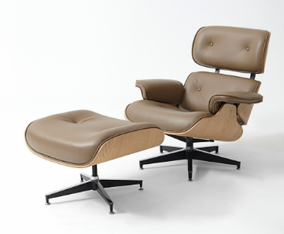 | спрос будет ли? | 1600 | https://www.amazon.ae/Mahmayi-Modern-Recliner-Chair-Ottoman/dp/B0BXDK1MCK/ref=sr_1_86?crid=3QXEQ1HUB86K8&dib=eyJ2IjoiMSJ9.q8dcTa0IcS9n-g-LDGmJItmLAxS2t-TfJcICe4c7yhKoURaAq5V_N6eWiNq2J6noD-qt2m3XOppDAukNJAW7FmPPtnXHgcLR7dhnU4wAL03oVd8pka6_Dd6MHmQCsXfkE3yr27-TPTjyefYmsP5iH9EpKrJeCiNv_QFwP3YhpU0gN9z6_BQ6fPcAZ2glojdpBUjwqkx1_qMV2WPTUCY1XYr66yQ-fK685ttLi2j10rKuMVIDSWngdPw5c7SOwqR2rdWj3rlscDUqBbYlus3cLQpdVDFveLQtSw-68etfIvU.TCjgLhxTK5L8wGo7TNJEJ6mLdLdnkVMxbRkTpBt6Q7M&dib_tag=se&keywords=leather+chair&qid=1778043299&sprefix=leather+chair+with+footrest%2Caps%2C370&ufe=app_do%3Aamzn1.fos.b4f74a7b-9d54-420b-9003-7e54957e6f89&xpid=e1gvW_7y1_ma8
Офисные кресла | разные | WEILESI FURNITURE | Ben | zbx521000 | https://docs.google.com/spreadsheets/d/1WghPImmr1Zy8Ug8Q6NKE1QUqJ9zJp6wa/edit?usp=drive_link&ouid=103668708750099985919&rtpof=true&sd=true | цена в прайсе
Электро столы, рамы | дорогие | Hollin Furniture (Workhere) | Paxton | Paxton-Hollin | https://drive.google.com/file/d/1TU2xtKc5qO8FsV8iZ_3tNGuZQxOIdI5L/view?usp=drive_link | показать е-ком
Офисные кресла | эконом эргономика | Haworks | Alec | hanhuangjiaju | https://drive.google.com/file/d/1inGVp8SP1D-0vcfVwh_dEplmdbeEG2k6/view?usp=drive_link | Показать продажам | 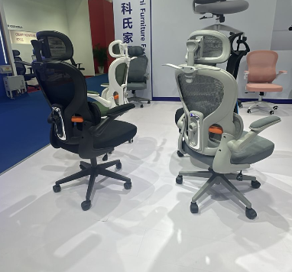 | что по цене? | цена 22-25 $ | проанализировать на Amazon | Себестоимость Дубай - черн. - 107 aed, | 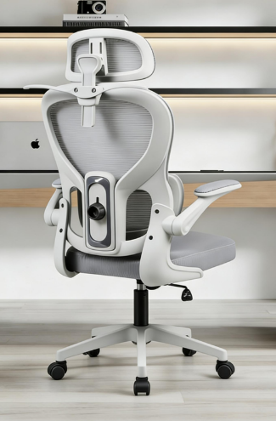 |  | 500 | https://www.amazon.ae/HOLLUDLE-Backrest-Ergonomic-Computer-Headrest/dp/B0CDW7PGN5/ref=sr_1_5_mod_primary_new?crid=33OMITAFXK2WR&dib=eyJ2IjoiMSJ9.w8GYwQXfi1XBQTooBdhW9jIUS8Ug-n5wCXmBDYA0lSKuBoJ7ns3gFTTF3mUIgz-KJFdnqia7Ty308VJOJ_2toDADu5gl44yS1TzRhHfdfofi-w06irrN3IScE2645qNbcMLj98Nxroz7kBcecVSN48Ud6pj2A6OXhT7p2M2nU6q5XJIdccgW1yn95s7TFfHuz_56J6EBDaIN5dr5gYbvZAzjLjqhC4jPK1h8fd4DGDBhBn6xhMJizDYNEdk0OxXtpszI3BirAABtfkAjl69dYgBB_-dx8dXlrAqpD93rAFk.v7xXHj8pwnLk2Nw6DHq-YnzzwzGdjliARGHD8cTD3Ik&dib_tag=se&keywords=hollyude%2Bchair&qid=1778043636&sbo=RZvfv%2F%2FHxDF%2BO5021pAnSA%3D%3D&sprefix=holliluda%2Bchair%2Caps%2C382&sr=8-5&th=1
Офисные кресла | домашний офис | Anji Zongda | Ivy | ivy-qiao | https://drive.google.com/file/d/1xEUPXLOOjAl4vgW4mFnQAOpm4y9Qiw-r/view?usp=drive_link | Показать продажам |  |  |  |  |  |  |  | 500-700
Офисные кресла | домашний офис | Anji Haoxin | Jessica | jessica6574 | https://drive.google.com/file/d/1zKoRhaeplVKvHV3wZT-lo9pkHTRu-Axa/view?usp=drive_link | Показать продажам |  | 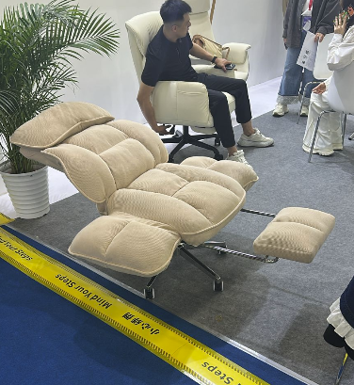 |  | 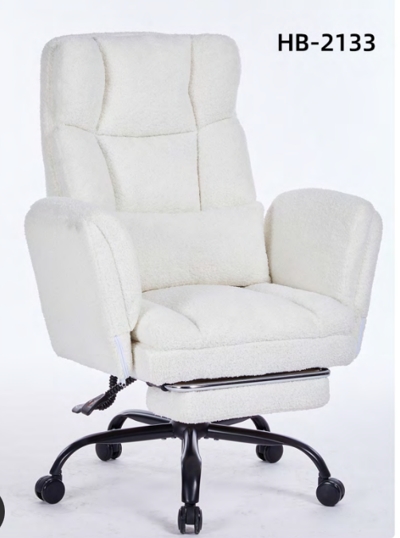 |  | 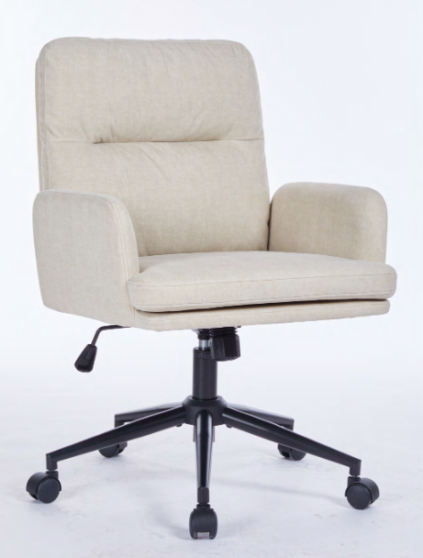
Офисные кресла | офис | Ruixing | Hailey | Nice2cuY626 | https://drive.google.com/file/d/1l9xMd2fyOkbyk085mF5L9Cs_G3QMZuwm/view?usp=drive_link | показать е-ком
Офисные кресла | домашний офис | Anji Meiku | Ella | wxid_k5nk7fqx9q4n22 | https://drive.google.com/file/d/1eFAAVwHxuW5Ny1RVaM4q4gMsGnDAD3d7/view?usp=drive_link | показать е-ком
Офисные кресла | эргономика | Tianchi | Mike | mikesinger | https://drive.google.com/file/d/1iZmOm0W6jjCVcYi4WloZOiIBybB1qghU/view?usp=drive_link | показать е-ком
Офисные кресла | домашний офис | Wanze | Erika | wxid_7zdogel0ounh22 | https://drive.google.com/file/d/1kqIgewPf1Psm3FtHbL32oxg9e8JdnWGK/view?usp=drive_link | показать е-ком | очень много | пухшляши! |  |  |  | 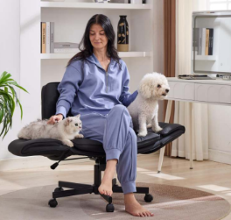 |  | 559 | https://www.amazon.ae/DROGO-Ergonomic-Armrest-Computer-Adjustable/dp/B0GQHZGMSR/ref=sr_1_36?crid=3QXEQ1HUB86K8&dib=eyJ2IjoiMSJ9.oOzmhWEA-Hqpk5tpHVeYBQLpWAkr4iukFYPae07JPXvFcTXU54cbgWrOdwhzlK6MMhKHnkqYoaZSJU7Sq_Kf1ZqUJ7uzbAXRd4a0LDGOj9tmHJhS917YUw2Q8rI8ngwxqF8s7IwmtsSaxgUE1AWQyfBRNRkgA096S-AJLikLnsIsiBtFuhycrQFFd8aNXjuZFG-wxtHwSEE34GWCreck_goIBtBMxb1FqmPA8xyIlhamA3r-UcXtyg5Nkli8Z4OK8ph02-f6fFavFXMo_cqQ_6l2Upa6XB3iOeX6_cYkdlU.wHQl_Gm1GkCF5EE4zqICVo3yijimPyiAxgXNkfPTeIY&dib_tag=se&keywords=leather%2Bchair&qid=1778043172&sprefix=leather%2Bchair%2Bwith%2Bfootrest%2Caps%2C370&sr=8-36&ufe=app_do%3Aamzn1.fos.b4f74a7b-9d54-420b-9003-7e54957e6f89&th=1
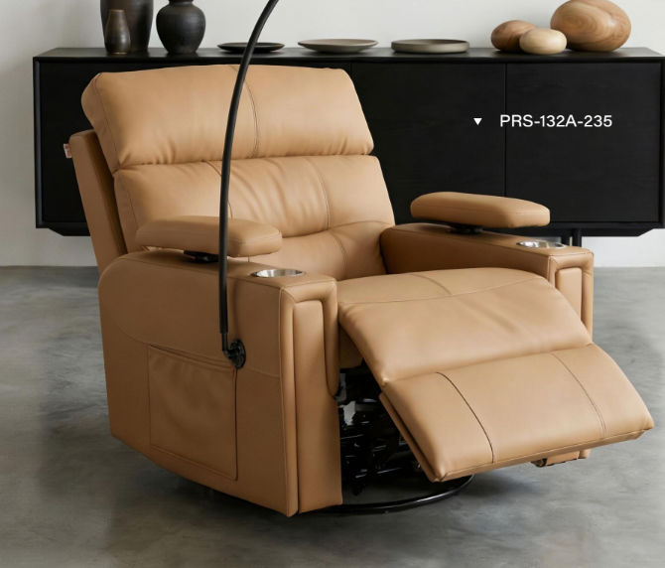
Офисные кресла | эргономика | Reasit | Miya | wxid_nqrclcsmgt0g22 | https://drive.google.com/file/d/1MCBl-iHLnN2Zs_QhtnA2ECHv-Ou3iErV/view?usp=drive_link | показать продажам |  |  |  |  |  | 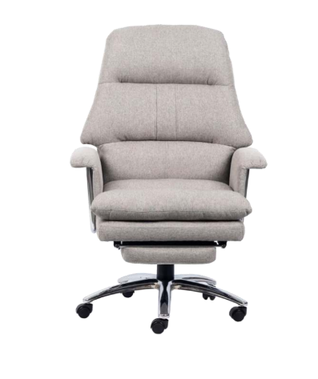 |  | 650-700
Офисные кресла | эргономика | AJHH | Sherry | wxid_f1e7q54mj81g12 | https://drive.google.com/file/d/1PIKHSrhTBrk0l2oNLMe1XOSTxo1AAt5a/view?usp=drive_link | показать продажам | много разного
Офисные кресла | офис | Juexing | Angie |  | https://drive.google.com/file/d/136JcNqI_2VUagXQqdFuqlexXyCF-_xm9/view?usp=drive_link | показать продажам | Lounge + Bar |  |  |  |  |  |  |  | Классное красло (ссылка внизу)
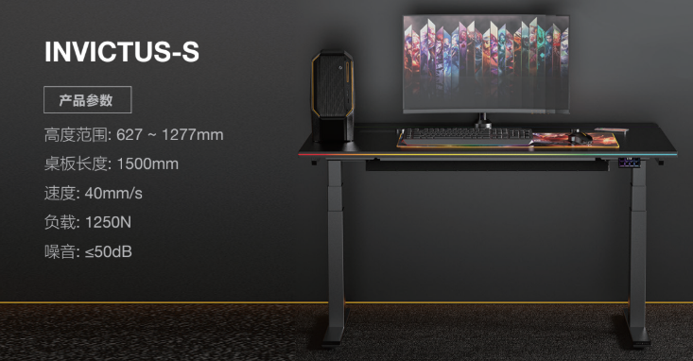
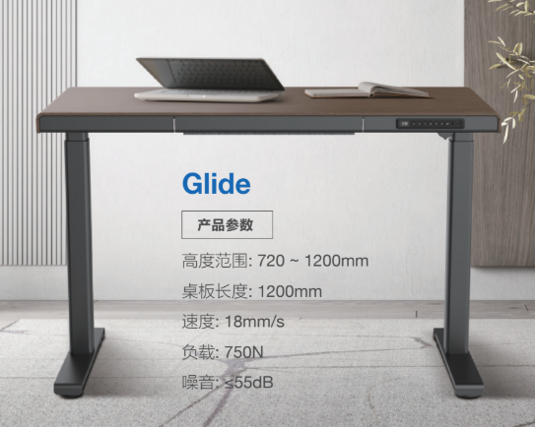
Электро столы, рамы | средний | V-Mount | Karen |  | https://drive.google.com/file/d/1OhD-FPV6Y_7mrI_1QSYR3LqXFIy5Xj_8/view?usp=drive_link | показать е-ком | реклайнеры |  |  |  |  |  |  | 1000-1200 | https://www.amazon.ae/GAIA-HOME-Upholstered-Adjustable-Retractable/dp/B0GXPXCS4G/ref=sr_1_41?crid=3KCESZKYUBEYJ&dib=eyJ2IjoiMSJ9.9tDLe_V2doM0lBNCEimRza2xELmBS1oJzUaDsdyacfckZsSBmALbSjbRhiTtr0rBB29Q30We5OnM5_nvSufsu9FhsShXXNqXpFdy0j29nJMOQSA6-jX4tm_HzaeH-hao6LQbMRxmvXBFhQMKddoLLqedA4sACQ146G791lcK-MmXxmdKRR41kNgxBy95aOBIsBNJVmFcDZ05ZKO6k07Q2_zLS7NFh7JpF-roEMB3_K3HSrsCrQGl9O3NtqSDPBW4gHHBwOCJ-K0TbkKtEcqijQ7j3S5Epd-pVzyLmmFCXVw.N3E78QBGHsVKhrPAlgjq1LRyodUWC3lZmm-zFULt7ko&dib_tag=se&keywords=recliner&qid=1778043824&sprefix=recliner%2Caps%2C342&sr=8-41&ufe=app_do%3Aamzn1.fos.b4f74a7b-9d54-420b-9003-7e54957e6f89
Электро столы, рамы | средний | Jiecang |  |  | https://drive.google.com/file/d/1FSzUsETP3uTDCyWSaEbiYSFnZdm0af2y/view?usp=drive_link | показать продажам | много разных | а где прям умные?
Офисная мебель | средний | Xinda Clover | Summer | Yukiii-Harry08020109 | https://drive.google.com/file/d/1D3bl0zgsDXXN57JzXrCaB5L1sgowC6zG/view?usp=drive_link | Показать Зияду
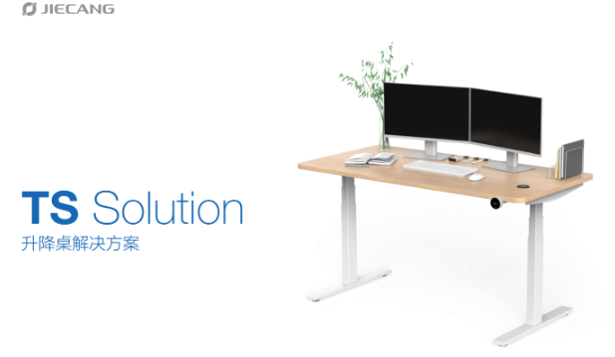
Офисные кресла | эконом | Furnee | Edith | samidu777 | https://drive.google.com/file/d/1lPCvDvTtWZrI-1xWY9DRL3GvrzzerRDY/view?usp=drive_link | Показать Зияду | серое 615 20,4$
Офисная мебель | эконом | Jin Mai Da |  |  | https://drive.google.com/file/d/1TaNTgZ8y-WIiMQPC4HBQ9pNOp1L_DlGD/view?usp=drive_link | Показать Зияду | foldable tables |  |  |  |  | вот такой есть в темном цвете?
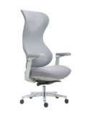
Офисная мебель | Металлическая | Green | Andre | Gin-Zikzzxx | https://drive.google.com/file/d/1RlOh4GAI1ZveAdaK2B-c8urNa8nWuVaK/view?usp=drive_link | Показать Зияду
Офисные кресла | офис | WCJ |  | wxid_lv9c7bh6c8ug12 | https://drive.google.com/file/d/1iqF4PfCqidFTD9L5f6gKF7nsHT7Z82EY/view?usp=drive_link | показать продажам | вроде прикольные кресла |  |  |  |  |  |  | запросить цену, не нашла такое
Офисные кресла | эргономика | Exploce | Emily | Emilylihuilan | https://drive.google.com/file/d/1dL9Lh0airpye_Pptmj_KRKBzJM6FhJdo/view?usp=drive_link | показать продажам
Офисные кресла | разные | Baizhijia | Kevin | z18069726188 | https://drive.google.com/file/d/12eYb6cADkuVYWuxB4DUz61Uwi1iyR-lE/view?usp=drive_link | показать продажам
Офисные кресла | геймерские | Gumi | Susie | shenwthy | https://drive.google.com/file/d/10hwp7Q3pY2Set57Aa864nrvdUWKdimRo/view?usp=drive_link | показать продажам
Офисные кресла | офис | Huazheng | Alice | Alice030303 | https://drive.google.com/file/d/1zWKXH5P5ekViyPgQtNn4TseM9pKlCWO9/view?usp=drive_link | показать продажам
офисная мебель | премиум | Lbvan |  | lb15757509011 | https://drive.google.com/drive/folders/1m6hG4yPyrBJfFmNWvLl5Kgx6XV4y1dEt?usp=drive_link | Показать Зияду
Офисные кресла | разные | Henglin | Danis |  | https://drive.google.com/file/d/1iOytKjl-WBkHloOJEWb2Xm3u20AwUBpO/view?usp=drive_link | показать продажам | хороший каталог |  |  | брать не готовы
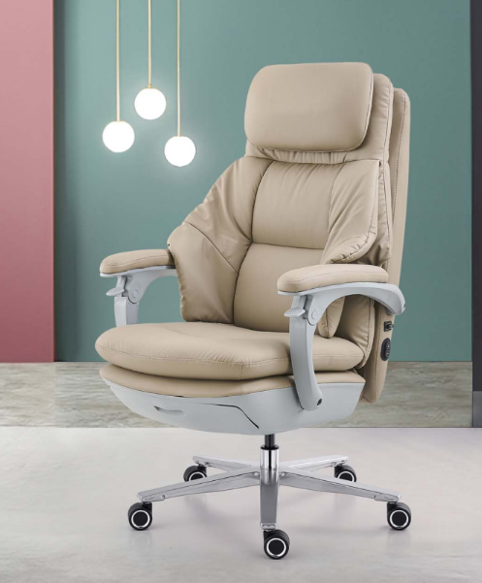
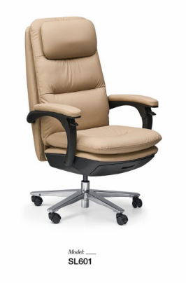
Электро столы, рамы | эконом | Nate |  |  | https://drive.google.com/file/d/1wMHcD2lcirtp7lyXO6cUaQI1rTvYWogo/view?usp=drive_link | показать продажам
каркасы | эконом | Rongxian |  |  | https://drive.google.com/file/d/1sF13635kfCQ9NAex2Sdac8_7f4-rzlup/view?usp=drive_link | Показать Зияду
офисные кресла | эргономика | Zopo | Tom | mianhuatang7222 | https://drive.google.com/file/d/1NREGahJvQyJ8TOJkEQYimoOB0PifUQZv/view?usp=drive_link | показать продажам | запросить цены |  |  |  |  |  |  | запросить цену, 1000
Электро столы, рамы | эконом | Kaiyuo | Jenny | wxid_vdtgy5wvjz5612 | https://drive.google.com/file/d/1xhso4HtnIF1EjA1tCmLRpRRfPHP-QLeT/view?usp=drive_link | показать продажам
офисная мебель | премиум | JCLINK | Anna | yxwany869 | https://drive.google.com/file/d/1lUnX_gNdoWInqVKHHoIajk7up45z58AN/view?usp=drive_link | Показать Зияду
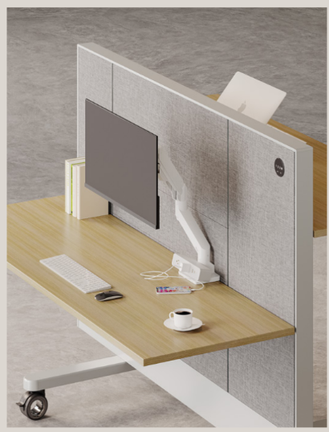
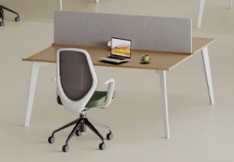
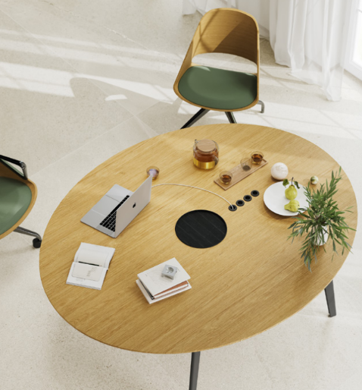
офисная мебель | эргономика | OMNI | Judy | Judy_Lee_189 | https://drive.google.com/file/d/1vLP-PS1izKQIEm2BO8zoPOPWENP8v8F-/view?usp=drive_link | Показать Зияду | интересные подъемные рабочие станции
офисные кресла | эргономика | KAseat |  |  | https://drive.google.com/file/d/1Lmz4aQ663CZ8vxylcHNJw5PT_fdOhwk9/view?usp=drive_link | показать продажам
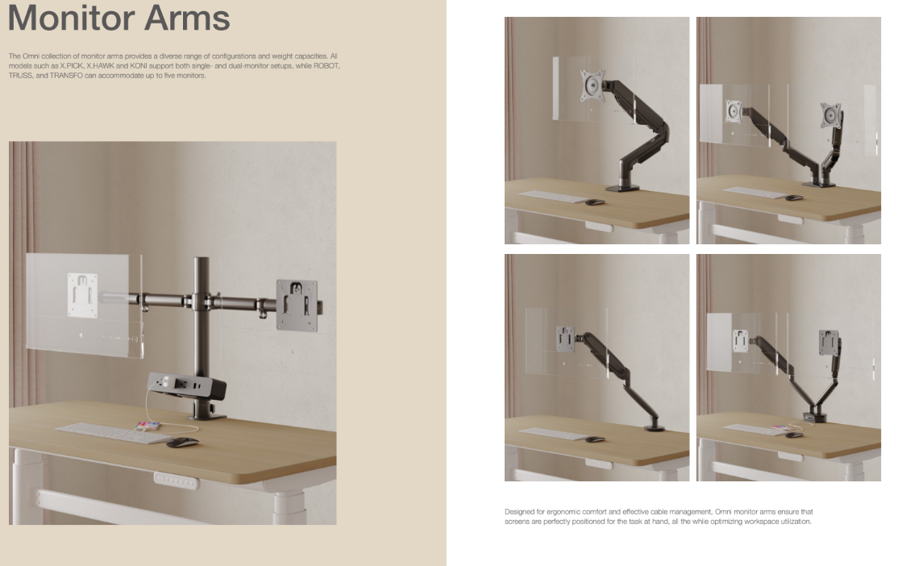
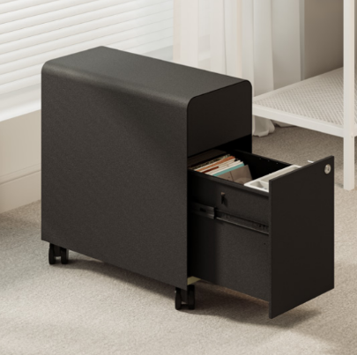
oфисные кресла | эргономика | Maiyang |  |  | https://drive.google.com/file/d/1DPzB1MzPttAWl1qlJUPhbTOK-bphizKl/view?usp=drive_link | показать продажам

